GUIA
GUIA DE TRABALHO

Todas as informações na planilha estão em fórmula, é necessário que elas deixem de estar para total operacionalidade. Para isso, siga os passos abaixo, é bem simples :)

1º Passo | OBS: Absolutamente TODAS as fórmulas estarão desativadas. Qualquer alteração da quantidade não será automaticamente calculada no valor
Copie as informações
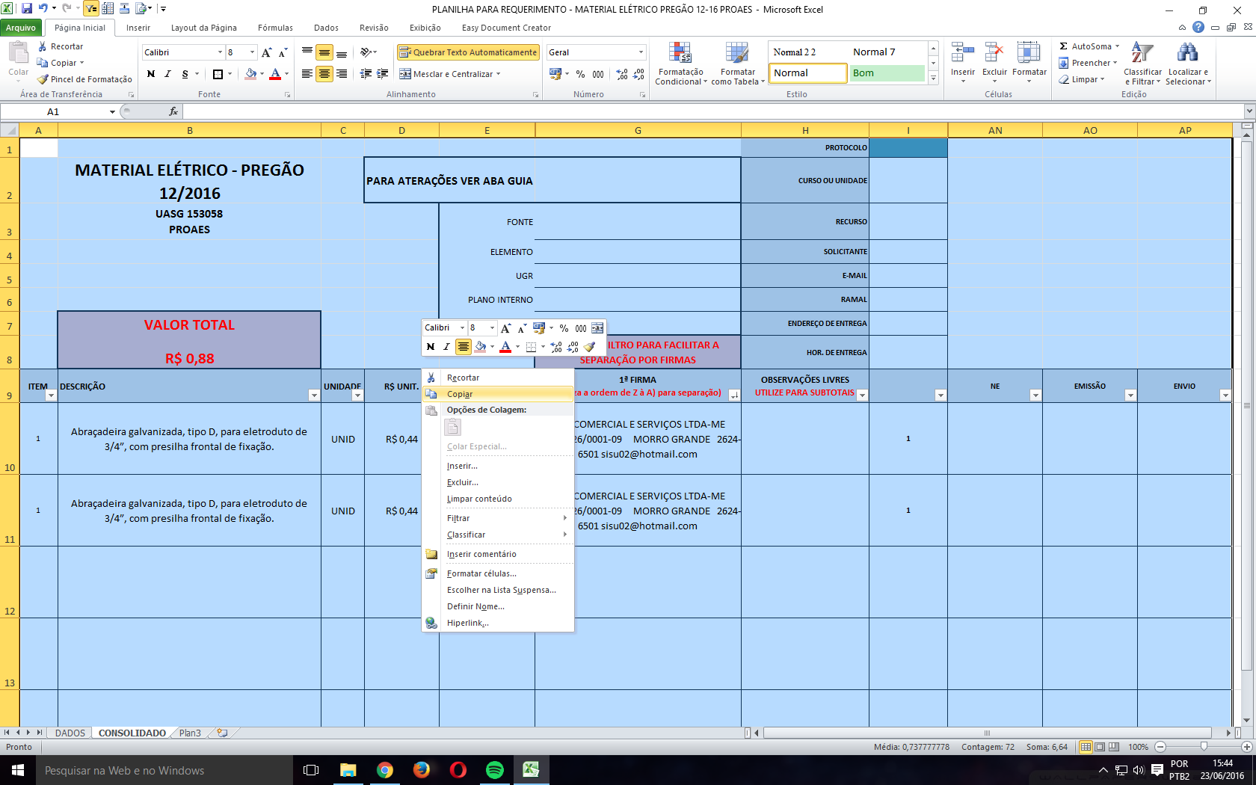

2º Passo
Cole apenas como informações
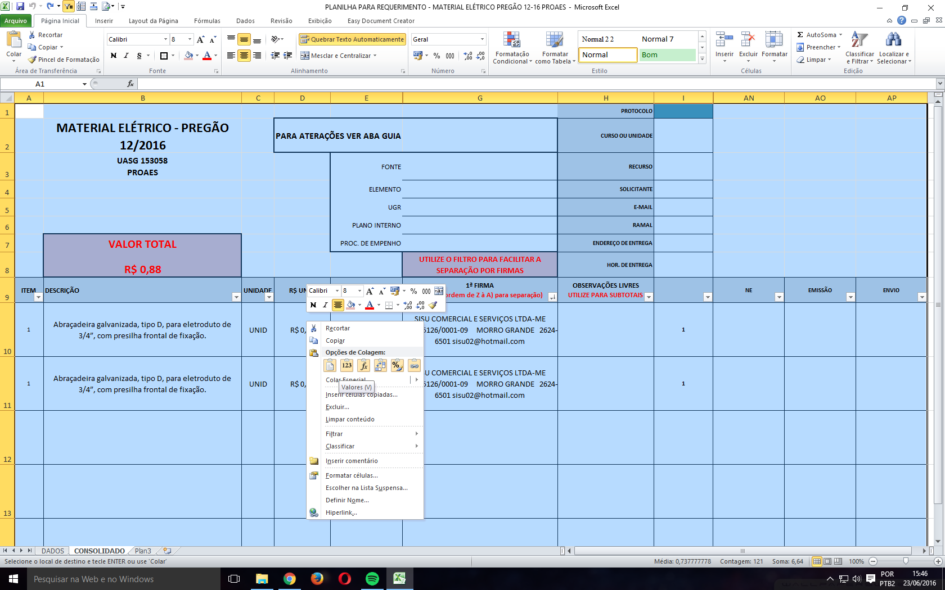

PRONTO, DIVIRTA-SE ;)

